Proceso
Proceso

Identificador | Informacion
Breve descripción | El proceso donde el usuario puede iniciar sesion usando una cuenta de una red social como Google, facebook, Twitter
Objetivo que se logra con la ejecución del proceso | Permitir al usuario acceder al sistema usando sus credenciales de una red social en lugar de correo y contraseñas.
Ejecutores del proceso | Usuario
Disparador para el proceso (describe que evento o momento inicia el proceso) | El proceso comienza cuando el usuario selecciona una red social desde la opcion de inicio de sesion y concede los permisos necesarios
Pasos del proceso (se puede agregar un diagrama de flujo) | 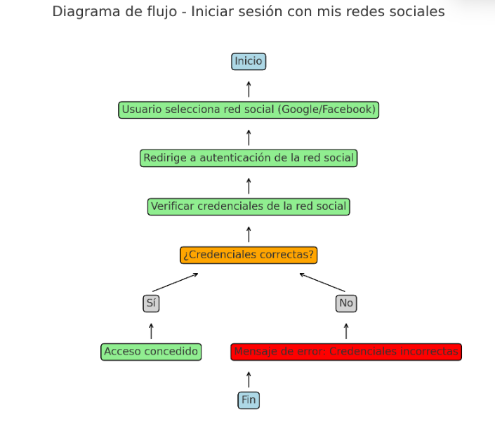 1. El Usuario selecciona una red social . 2. El sistema redirige al portal de autenticacion de la red social. 3. El usuario introduce las credenciales de su red social y acepta los permisos. 4. El sistema calida la autenticacion. 5. Si la autentifiacion es exitosa, el sistema redirige al usuario a su perfil 6. Si falla la autenticacion, el sistema muestra un mensaje de error

Punto de salida (describe como el proceso puede ser terminado después de ser completado con éxito) | El usuario es redirigido a su perfil del sistema tras un inicio de sesion exitoso con la red social.
Puntos de interrupción (describe los eventos cuando el proceso puede ser terminado en el transcurso de su ejecución) | -El usuario niega el permiso de la autenticacion. - El usuario cierra la pagina de autenticacion de la red social.

